상품제안서
GB마켓정품 호신용 경보기 베어베어 호루라기 키링 호신용품 LED후레쉬 라이트 안전용품 | 상품코드: F27783

 |  |  |  |  |  |  | 02-412-0044 | www.easy1.co.kr
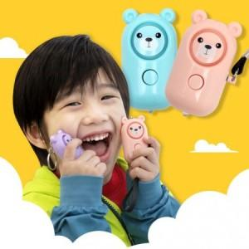

【상세/제작정보】 | 기본수량 미만 인쇄시 비용 추가. 스티커 제작및 부착 비용 별도 문의.

【인쇄/포장옵션】 | 레이저 / 포장지포장

【공급단가】 | 수량 | 100~ | 300~ | 500~ | 1,000~ | 3,000~
*VAT별도 | 양면인쇄 | 3,720원 | 3,650원 | 3,560원 | 3,500원 | 3,410원

【상품 URL】 | https://dev.easy1.co.kr:443/src/goods_detail.php?gdno=27783

